1.IDENTIFICACION
INFORMACIÓN GENERAL |  | INFORMACIÓN DEL ESTUDIO RESPECTIVO
 |  | NODO NÚMERO |  |  |  |  | 34013
 |  | INFORME NÚMERO |  |  |  |  | 341
CONTRATISTA | UNIÓN TEMPORAL MOVILIDAD 2014 | ORDEN DE TRABAJO No. |  |  |  |  | PROGRAMACION BASICA
 |  | FECHA DE LA ORDEN DE TRABAJO |  |  |  |  | 230114
 |  | FECHA DE LA TOMA DE INFORMACIÓN |  |  |  |  | 130314
 |  | DÌA DE LA SEMANA
OBJETO DEL CONTRATO | REALIZAR LA TOMA DE INFORMACIÓN DE CAMPO, COMO INSUMO DEL PROGRAMA DE MONITOREO, SEGUIMIENTO Y PLANEACIÓN DEL TRÁNSITO Y EL TRANSPORTE DE BOGOTA D.C | TIPO DE ESTUDIO |  |  |  |  | VOLÚMENES POR TIPO DE VEHÍCULO
 |  | NOMBRE DEL ARCHIVO |  |  |  |  | 34013_AC_20_X_TV_39BISA_140313_VOL_V1.xlsx
 |  | CÓDIGO DEL ESTUDIO |  |  |  |  | VOL
 |  | LUGAR DE LA TOMA DE INFORMACIÓN
NÚMERO DE CONTRATO | 2072-2013 | COORDENADA X |  |  |  |  | LONGITUD
 |  | COORDENADA Y |  |  |  |  | LATITUD

FECHA DE INICIO DEL CONTRATO | 22-01-2014 | PROFESIONALES RESPONSABLES
 |  | CONSULTOR (DIRECTOR) |  |  |  |  | ING. MSC. SANDRA LUCIA NAVAS TEQUIA
 |  | CONSULTOR (COORDINADOR GENERAL) |  |  |  |  | ING. MSC. LUIS FERNANDO RUBIANO BARRERO
INTERVENTORÍA | UNIVERSIDAD NACIONAL DE COLOMBIA | CONSULTOR (EXPERTO EN TRÁNSITO Y TRANSPORTE) |  |  |  |  | ING. ESP. DIANA PAOLA PARADA
 |  | CONSULTOR (ING ANÀLISIS) |  |  |  |  | ING. ÁNGELA ROCÍO MENDOZA
 |  | INTERVENTORÍA (DIRECTOR) |  |  |  |  | ING. MSC. ARTURO ZARATE
 |  | INTERVENTORÍA (ESPECIALISTA) |  |  |  |  | ING. MSC. WILLIAM CASTRO
 |  | INTERVENTORÍA (RESIDENTE) |  |  |  |  | ING. JOSÉ EDWIN TORRES
OBJETO DEL CONTRATO | INTERVENTORÍA TÉCNICA, ADMINISTRATIVA Y FINANCIERA PARA LA TOMA DE INFORMACIÓN DE CAMPO COMO INSUMO DEL PROGRAMA DE MONITOREO, SEGUIMIENTO Y PLANEACIÓN DEL TRÁNSITO Y TRANSPORTE DE BOGOTÁ D.C. | SUPERVISOR SECRETARIA MOVILIDAD |  |  |  |  | ING. FABIAN GONZALEZ

 |  | VERSIONES DEL ESTUDIO
 |  | NÚMERO |  | FECHA | OBSERVACIONES
NÚMERO DE CONTRATO | 2072-2013 | Versión 0 |  | 19/03/14
 |  | Versión 1 |  | 01/04/14 | SE ATENDIERON LAS OBSERVACIONES DE INTERVENTORÍA ENVIADAS EN COMUNICADO FI-INT-CMTTUB14-106-14, SE DA RESPUESTA MEDIANTE RADICADO ICV-187-C-170. En la hoja 1. IDENTIFICACIÓN, Se especificó la localidad y la descripción de la AK 40 en el ANALISIS PUNTUAL. Se revisó la información registrada en los periodos 1245 y 1500 de autos para el movimiento 2, el aumento de vehículos entre los intervalos 1045 a 1100, 1300, 1315, como también en el período 2215 a 2230 de motos para el movimiento 4 y no se evidenció una causa aparente que provocara el cambio, es comportamiento del sector, a diferencia de los intervalos 1430 a 1500 de autos del movimiento 4 donde el cambio es producto de una congestión presentada a estas horas. El aumento de buses intermunicipales entre los periodos 1800 y 1845 para el movimiento 2, el cambio en el intervalo entre 900 y 945, 1600 y 1645 de motos del movimiento 3 y a las 1400 de colectivos para el movimiento 4 se debió a un error en el momento de digitar la información. Se ocultó en la Hoja 3. PROCESAMIENTO las tablas de los movimientos que no se tomaron igual que los valores externos en la Tabla N°27 de la misma hoja.
 |  | Versión 2
FECHA DE INICIO DEL CONTRATO | 21-01-2014 | Versión 3

 |  | DESCRIPCIÓN DE LA TOMA DE INFORMACIÓN
 |  | TIPO DE VEHÍCULO | FACTOR DE EQUIVALENCIA | MOVIMIENTOS AFORADOS |  |  | No. DE PERÍODOS | HORA
ESQUEMA |  |  |  | ACCESO | LENTA | RÁPIDA | HORARIO DEL PERÍODO No. 1 | 22:00-06:00
 |  | L | 1 | NORTE | 1 |  | HORARIO DEL PERÍODO No. 2 | 06:00-14:00
 |  | C | 2 | SUR | 2 |  | HORARIO DEL PERÍODO No. 3 | 14:00-22:00
 |  |  |  | OCCIDENTE | 3 | 3B | No. DE HORAS TOMADAS |  | 24
 |  | BT | 2 | ORIENTE | 4 |  | HORARIO DE LA TOMA DE INFORMACIÓN |  | 22:00-22:00
 |  | B | 2 |  |  |  | No. DE EQUIPOS UTILIZADOS |  | 12
 |  |  |  | OBSERVACIONES DE LA TOMA DE INFORMACIÒN
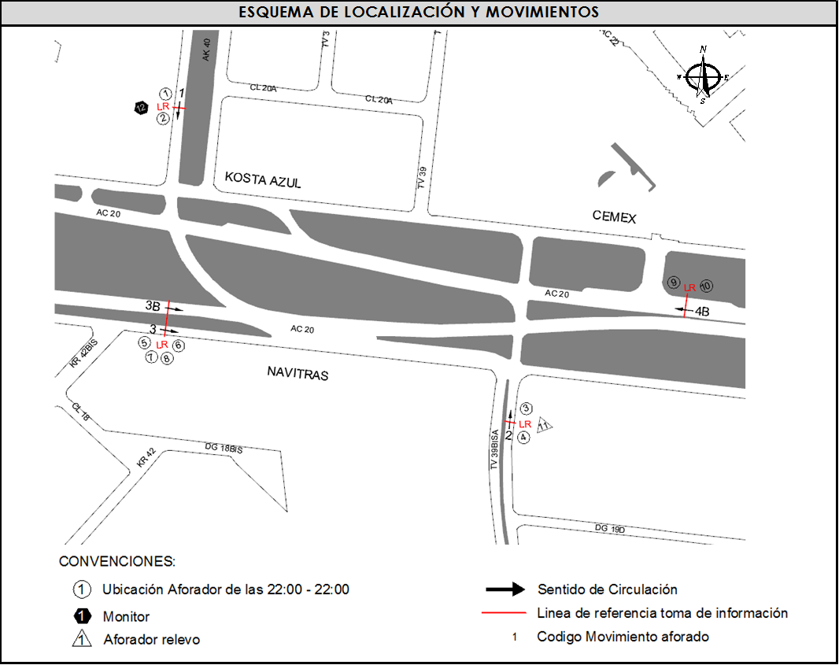
 |  | AL | 2 | OBSERVACION |  |  |  |  |  | ACCESO
 |  | AT | 2.5 | SE PRESENTA CONGESTION DESDE LAS 14:20 HASTA LAS 15:02 HORAS |  |  |  |  |  | ORIENTE
 |  | BA | 2.5
 |  | ESP | 2
 |  | INT | 2
 |  | C2P | 2.5
 |  | C2G | 2.5
 |  | C3-C4 | 2.5
 |  | C5 | 2.5
 |  | >C5 | 2.5
 |  | M | 0.5
 |  | BIC | 0.3

 |  | ANALISIS PUNTUAL
 |  | LA INTERSECCIÓN DE LA AVENIDA CALLE 20 (AVENIDA LAS AMÉRICAS) CON TRANSVERSAL 39 BIS A SE ENCUENTRA UBICADA EN EL SECTOR SUR-OCCIDENTE DE LA CIUDAD EN LA LOCALIDAD DE PUENTE ARANDA. LA AVENIDA CALLE 20 PERMITE LA CIRCULACIÓN EN SENTIDO ORIENTE-OCCIDENTE Y VICEVERSA Y ESTÁ CONFORMADA POR DOS CALZADAS POR SENTIDO, LA CALZADA RÁPIDA COMPUESTA POR TRES CARRILES Y LA CALZADA LENTA CON DOS CARRILES PARA LA CIRCULACIÓN DE TRÁFICO MIXTO. LA TRANSVERSAL 39 BIS A ESTÁ CONFORMADA POR UNA CALZADA POR SENTIDO, CON DOS CARRILES PARA TRÁFICO MIXTO, Y PERMITE LA CIRCULACIÓN EN SENTIDO NORTE-SUR Y VICEVERSA, MIENTRAS LA AVENIDA CARRERA 40 ESTA CONFORMADA POR UNA CALZADA POR SENTIDO, CON DOS CARRILES PARA TRÁFICO MIXTO, Y PERMITE LA CIRCULACIÓN EN SENTIDO NORTE-SUR Y VICEVERSA. EL VOLUMEN TOTAL AFORADO DURANTE EL DÍA JUEVES 13 DE MARZO DE 2014 FUE DE 133.788 VEHÍCULOS MIXTOS, DISPUESTOS DE LA SIGUIENTE MANERA: EL 63,2% CORRESPONDEN A VEHÍCULOS LIVIANOS, EL 22,4% A MOTOS, EL 8,4% A TRANSPORTE PÚBLICO COLECTIVO (INCLUYE TM), EL 5,0% A CAMIONES. LOS PERÍODOS DE MÁXIMA DEMANDA SE PRESENTAN ENTRE LAS 06:45 Y LAS 07:45 HORAS, Y ENTRE LAS 17:00 Y 18:00 HORAS. LA HORA PICO TOTAL DE LA INTERSECCIÓN SE REGISTRA EN EL PERIODO N°1 ENTRE LAS 17:00 Y 18:00 HORAS, PERIODO EN EL QUE SE MOVILIZA UN TOTAL DE 9.519 VEHÍCULOS MIXTOS, DE LOS CUALES EL 55,3% CORRESPONDE A LIVIANOS, EL 31,7% CORRESPONDE A MOTOS, EL 7,2% A TRANSPORTE PÚBLICO COLECTIVO Y MASIVO, 3,9% A VEHÍCULOS DE CARGA Y FINALMENTE EL 1,9% CORRESPONDE A VEHÍCULOS BICICLETAS.

 |  | REGISTRO FOTOGRÁFICO
 |  | 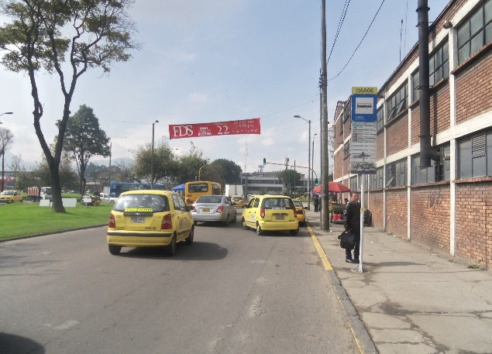 |  |  |  |  | 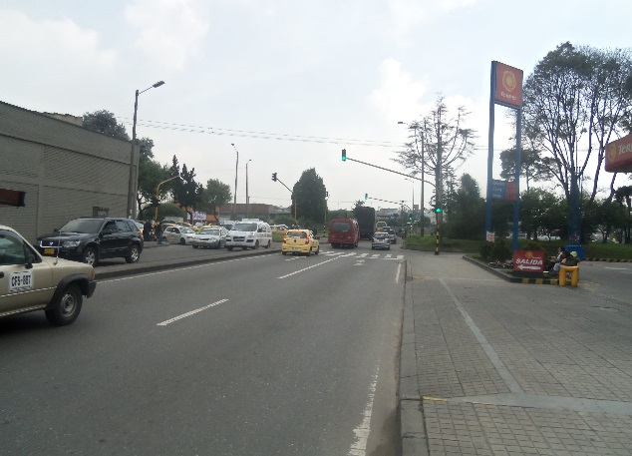

 |  | ACCESO NORTE |  |  |  |  | ACCESO SUR

 |  | 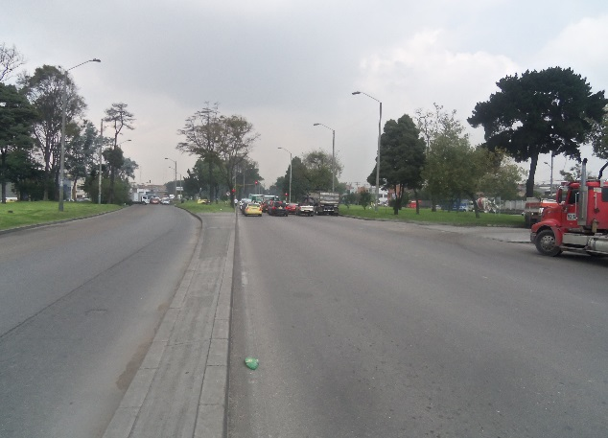

 |  | ACCESO ORIENTE

